Värderingsprotokoll
Värderingsbilaga 74-års åkernorm
FASTIGHET / SAMFÄLLIGHET samt PROJEKTINFORMATION |  |  |  |  |  |  | Version 2020 (2020.01.08)
Fastighetsbeteckning: | Fbet |  |  | Projektnummer: |  | Projektnummer
Kommun: | En kommun tjalala |  |  | Värdetidpunkt: |  | Tidpunkt
Område: | (GSS) Götalands södra slättbygder |  |  | Fastighetsnr: |  | Fastighetnr
ERSÄTTNINGSBERÄKNING FÖR HINDER I ÅKERMARK (74-års åkernorm)
KPI värdetidpunkten: |  | 12.00 | Hindrets |  | Val av markslag samt avstånd till fältkant (L3) |  | Beräknad ersättning
Beskrivning (stolpe/stag, nätstation, kabelskåp, etc) |  |  | Längd (L1) | Bredd (L2) |  |  |  |  | ZON1 | ZON 2 | ZON 3 | ZON 4 | ZON 5
abv |  |  | 4 m | 4 m | Åker Zon 1 (0-1 m) |  | 299 kr | Område | 0-1 m | 1-2 m | 2-3 m | 3-15 m | >15 m
123 |  |  | 4 m | 1 m | Åker Zon 4 (3-15 m) |  | 1,052 kr | GSS | 25% | 35% | 45% | 100% | 100%
 |  |  |  |  |  |  |  | GMB | 20% | 25% | 30% | 100% | 100%
 |  |  |  |  |  |  |  | GNS | 20% | 25% | 30% | 100% | 100%
 |  |  |  |  |  |  |  | SS | 20% | 25% | 30% | 100% | 100%
 |  |  |  |  |  |  |  | GSK | 20% | 25% | 30% | 100% | 100%
 |  |  | 3 m | 3 m | Åker Zon 2 (1-2 m) |  | 373 kr | SSK | 15% | 20% | 25% | 100% | 70%
 |  |  |  |  |  |  |  | NN | 15% | 20% | 25% | 100% | 50%
 |  |  |  |  |  |  |  | NÖ | 15% | 20% | 25% | 100% | 50%

L1
FÖRKLARING |  |  |  |  |  |  |  | * Exemplet nedan avser intrång enligt figur 1
Stagad stolpe (figur 1) |  |  |  | Enkelstolpe (figur 2)
Ledning
L1
L2
L3
L2
L3
Stag
Ledning
 |  |  |  |  |  |  |  | ZON 1 | ZON 2 | ZON 3 |  | ZON 4 |  | ZON 5
L2
L3
L3
Stag
 |  |  |  |  |  |  |  | * Om ett hinder berör två zoner ska det alternativ som ger högst procentsats väljas. Se tabeller ovan.

L1
Stationsbädd
Nätstation (figur 3) |  |  |  | Dubbelstolpe (figur 4)
(samt stationsbädd)
Ledning
L3
L2
NS
L1
Ledning

Hinder i åkermark. Ersättningen bestäms genom hindrets längd (L1), bredd (L2) samt avstånd från fältkant (L3). Ersättning utgår enligt tabellvärde, med reduktion beroende på avstånd till fältkant (L3).
Hinder i betesmark. Ersättning bestäms genom hindrets längd (L1) och bredd (L2). Ersättning utgår med 15% av tabellvärde.
Hinder impediment. Ersättning bestäms genom hindrets längd (L1), bredden sätts till en (1) meter. Ersättning utgår med 10% av tabellvärde.

ERSÄTTNING: |  |  |  |  |  |  | 1,723 kr

Områdeskarta
Områdeskarta
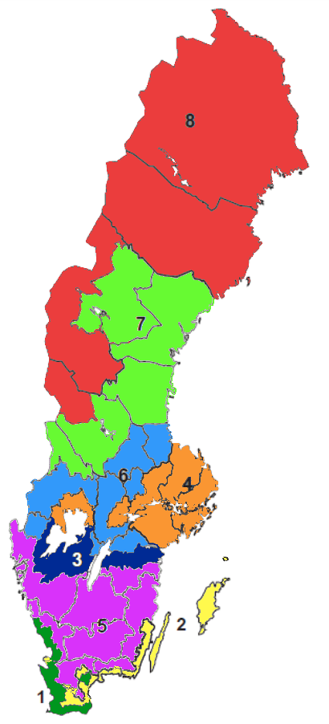

8

 | Färg | Område
 |  | 8. (NÖ) Övre Norrland
 |  | 7. (NN) Nedre Norrland
 |  | 6. (SSK) Mellersta Sveriges skogsbygder
 |  | 5. (GSK) Götalands skogsbygder
7
 |  | 4. (SS) Svealands slättbygder
 |  | 3. (GNS) Götalands norra slättbygder
 |  | 2. (GMB) Götalands mellanbygder
 |  | 1. (GSS) Götalands södra slättbygder

6
4

3

5
2

1

